15级王国权
哈尔滨工业大学（深圳）实验室工作计划（2017年03月06日 - 2017年03月10日）
 | 事项 | 任务本周完成情况 | 完成时间 | 获得成果 | 备注
本周完成工作 | 小论文撰写 | 完成对小论文逻辑结构的整理，实现了对师兄论文的重新翻译与补充，并基本完成了小论文地撰写。 | 2017-03-08 | 已经将小论文投稿
 | 不平衡分类研究综述 | 阅读不平衡分类研究综述论文An insight into classification with imbalanced data: Empirical results and current trends on using data intrinsic characteristics，Information Sciences 250 (2013) 113–141 对该领域相关研究成果和研究难点进行了梳理 | 2017-03-09 | 总结出思维导图一张

下周工作计划 | 事项 | 下周任务工作计划 | 计划完成时间 | 预期成果 | 备注
 | 中期报告 | 下周四进行中期检查，在此之前需要完善中期报告，并做好中期答辩PPT | 2017-03-13 | 中期报告和PPT

本周未解决的 主要问题 | 事项 | 问题描述 | 处理时限 | 建议方案及行动 | 备注

需要导师支持的 事项 | 事项 | 需支持事项描述 | 时间期限 | 建议方案及行动 | 备注

哈尔滨工业大学（深圳）实验室工作计划（2017年02月27日 - 2017年03月3日）
 | 事项 | 任务本周完成情况 | 完成时间 | 获得成果 | 备注
本周完成工作 | 小论文撰写 | 1、阅读了数篇不平衡分类最新文献，了解了该类论文的逻辑思路 A:A novel ensemble method for classifying imbalanced data(Pattern Recognition 48 (2015) 1623–1637）； B:A new approach for imbalanced data classification based on data gravitation(Information Sciences 288 (2014) 347–373)； C:RWO-Sampling: A random walk over-sampling approach to imbalanced data classification(Information Fusion 20 (2014) 99–116); D:Classifying imbalanceddatasetsusingsimilaritybased hierarchicaldecomposition(PatternRecognition48(2015)1653–1672) 2、重新整理了师兄毕业论文中的重点内容，并进行了相关补充。 | 2017/3/3 | 1.较为详细地理出了小论文地写作提纲,详见备注；2：完成了摘要及背景部分地英文写作。 | 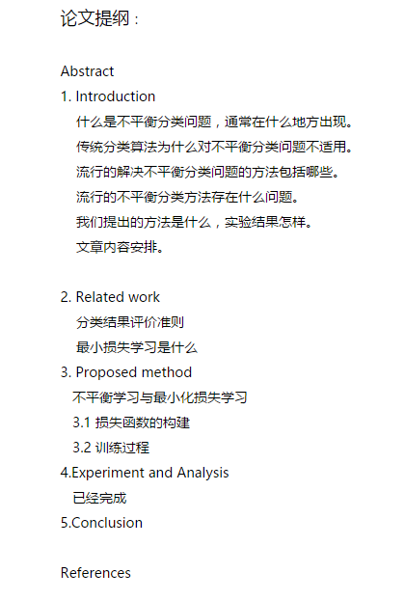

下周工作计划 | 事项 | 下周任务工作计划 | 计划完成时间 | 预期成果 | 备注
 | 小论文撰写 | 继续将小论文改完 | 2017/3月/10 | 形成小论文初稿，与老师讨论
 | 中期报告 | 写中期报告及PPT | 2017/3月/12 | 中期报告初稿

本周未解决的 主要问题 | 事项 | 问题描述 | 处理时限 | 建议方案及行动 | 备注

需要导师支持的 事项 | 事项 | 需支持事项描述 | 时间期限 | 建议方案及行动 | 备注

